土地・気象
10 土地・気象
2．土 地・気 象

歌枕の地として知られる本市の風光明媚な風土は、溺谷と呼ばれる数多くの入江が発達し、八百八島といわれる多島海を有する変化に富んだ地形になっています。奈良時代に国府「多賀城」の港として国府津（香津）千軒と呼ばれる都市を現在の第一小学校東側の丘陵に建設し、平安時代には千尋淵と呼ばれた入江を埋立て、下町千軒（本町地区）が拡張されました。さらに鎌倉・室町・江戸時代にも埋立が進み、入江は祓川と名を変え、鹽竈神社の門前町が完成しました。埋立による市街地の拡張は、明治以降断続的に行われ、現在の市街地の約60％を占めるほどに至っています。また市西南部の丘陵は、古くから開かれた一方、鹽竈神社背後の北東部は、昭和初期になってから開発が始まり、昭和40年代以降、大規模な造成が行われ郊外型の住宅地に変貌しています。

埋 立 状 況 図

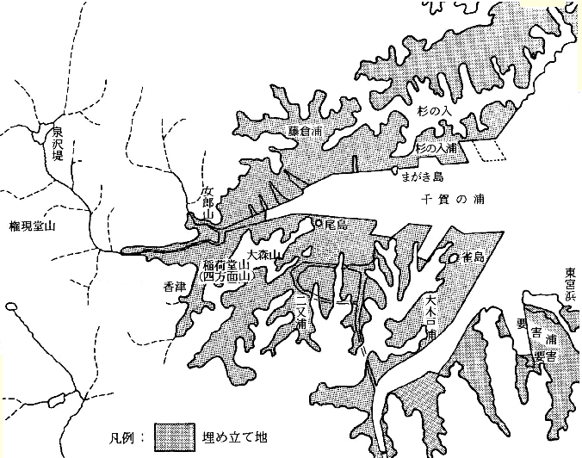

千尋淵
鷗
嶋
融ヶ岡
鳥居原

